상품제안서
잭니클라우스 70자동 솔리드 장우산 | 상품코드: S20998

 |  |  |  |  |  |  | 02-713-8555 | www.synergygift.co.kr
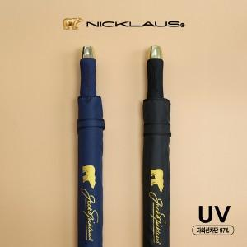

【상세/제작정보】 | <p><span style="font-size: 14pt;">※ 기본수량 미만 발주 진행시 별도 문의 바랍니다.</span></p>

【인쇄/포장옵션】 | [손잡이] 실크, [원단] 원단실크1 / 포장불가능

【공급단가】 | 수량 | 50~ | 100~ | 300~ | 1,000~ | 3,000~
*VAT별도 | 검정 | 10,800원 | 10,500원 | 10,100원 | 9,650원 | 9,450원
 | 곤색 | 10,800원 | 10,500원 | 10,100원 | 9,650원 | 9,450원

【상품 URL】 | https://www.synergygift.co.kr:443/src/goods_detail.php?gdno=20998

